1
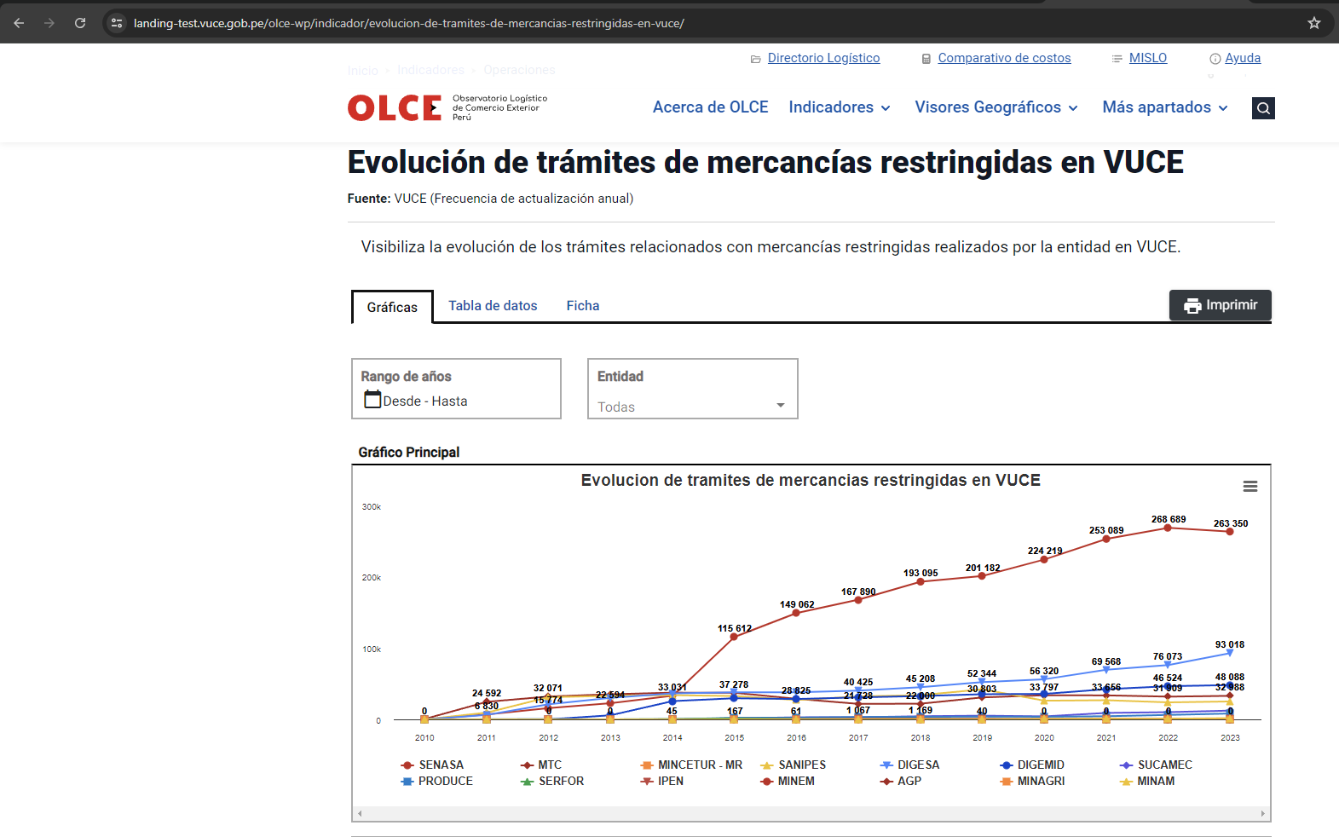
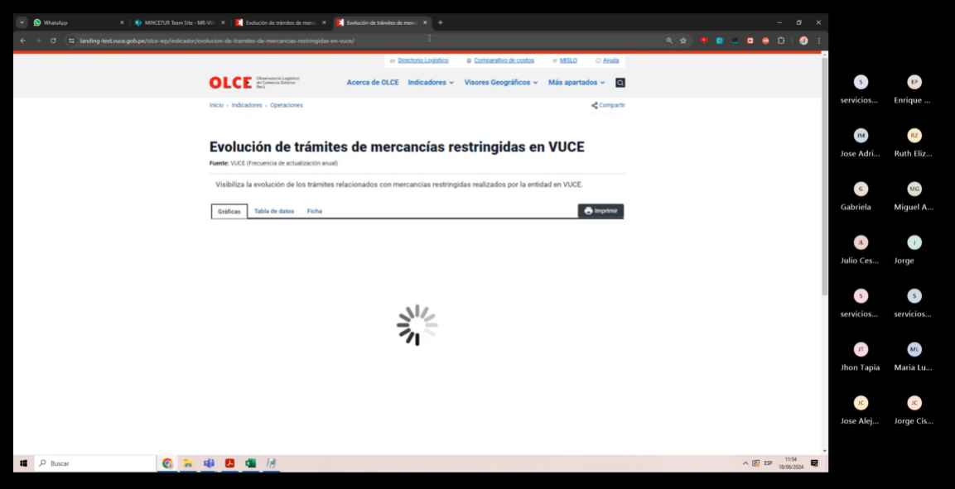
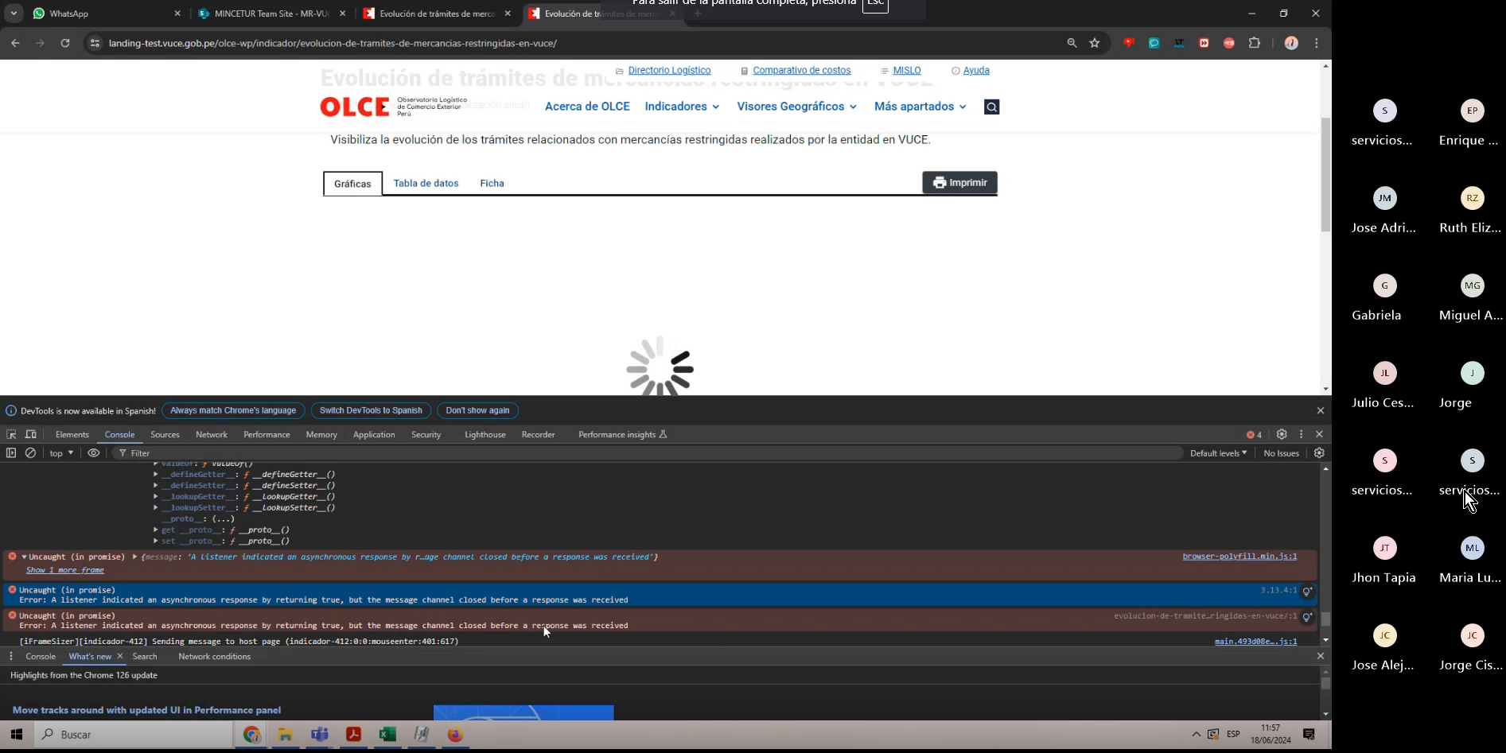
FECHA: | 19/06/2024
ANALISTA: | Jorge Cisneros
ESTADO | Pendiente

 | Cuando se borraron todos los datos en la colección que alimenta el indicador: Evolución de trámites de mercancías restringidas en VUCE
 | El sistema muestra la ventana de cargando de forma constante, no se tiene mapeado (en HU/PPS/Adenda u otro documento) el comportamiento del sistema cuando no existen datos
 | Sugerencia de Calidad 1: Debería mostrarse los cuadrantes vacíos sin mostrar información. O ALGUN MENSAJE, que informe que no exista data
 | Sugerencia de Calidad 2: Se tendrá que homologar la solución que se aplique para los demás indicadores debido que este comportamiento tiene caracter tranversal

 | ANTES DEL BORRADO | DESPUES DEL BORRADO

2
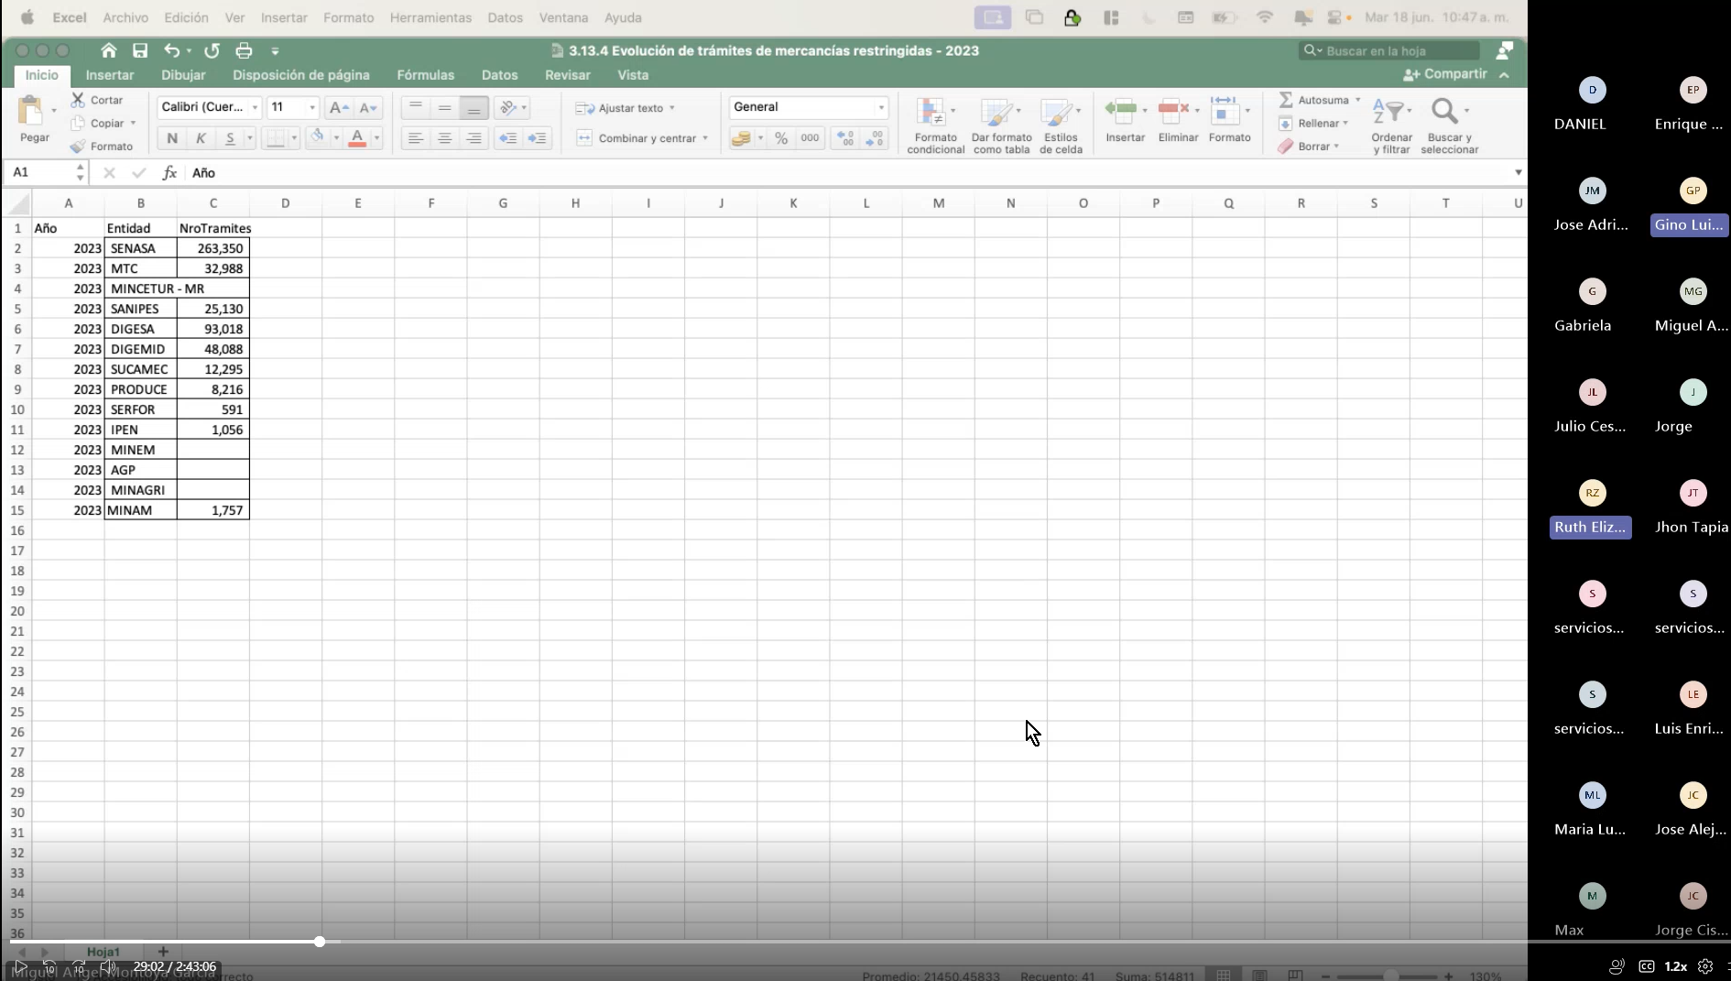
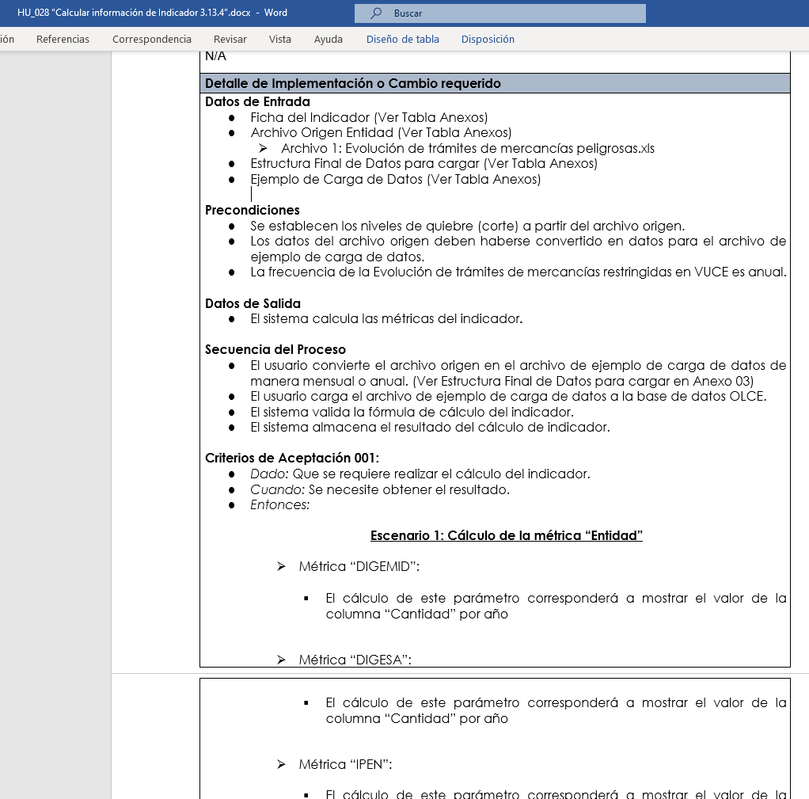
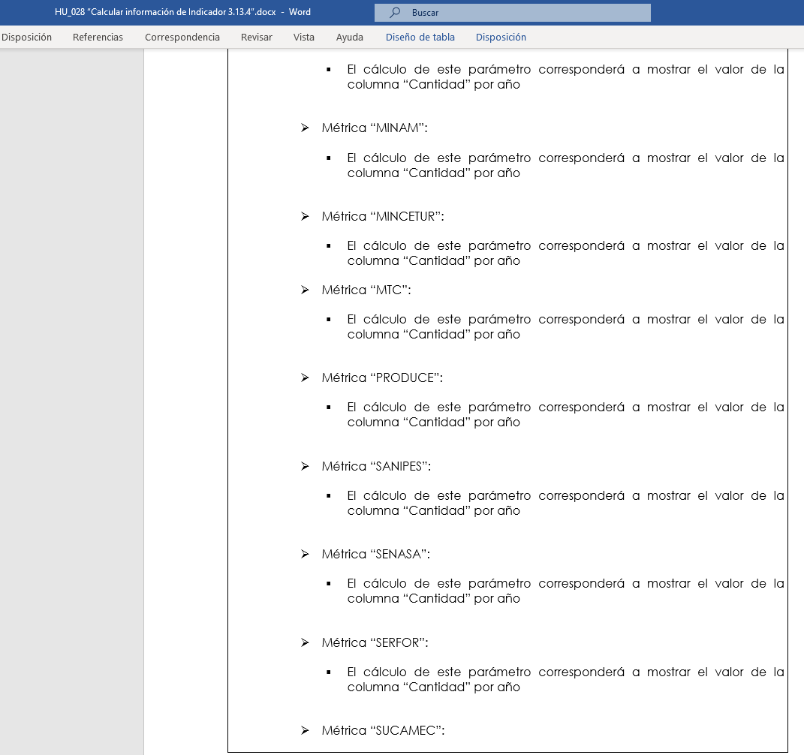
FECHA: | 19/06/2024
ANALISTA: | Jorge Cisneros
ESTADO | Pendiente

 | Se acuerdo a la renunión con el equipo OLCE, se observó que en la documentación no menciona la caracteristica del calculo si es de caracter incremental u otros
 | No menciona que el indicador pasa por el flujo de carga incremental.

3
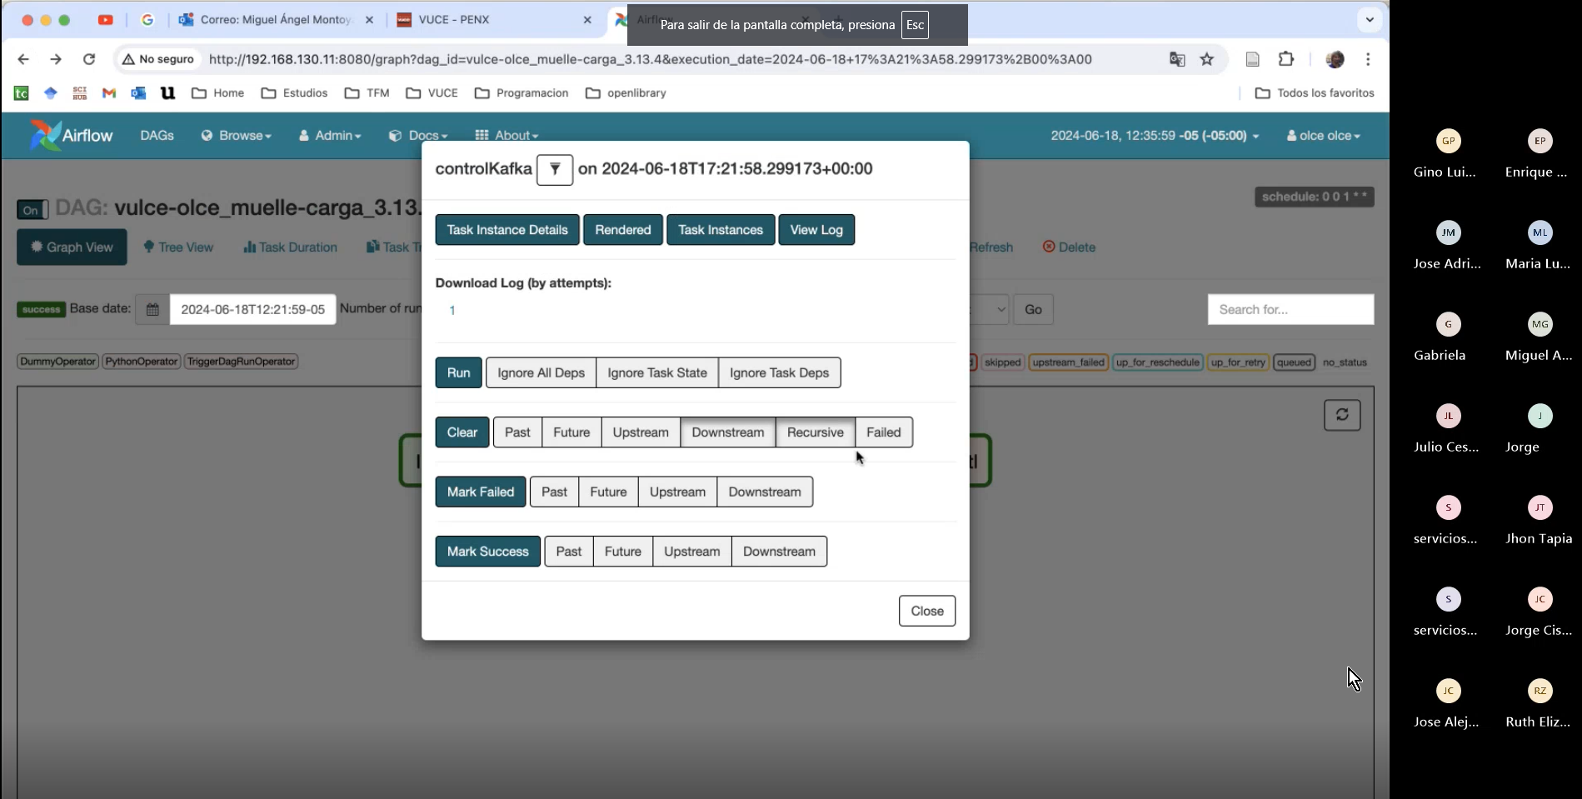
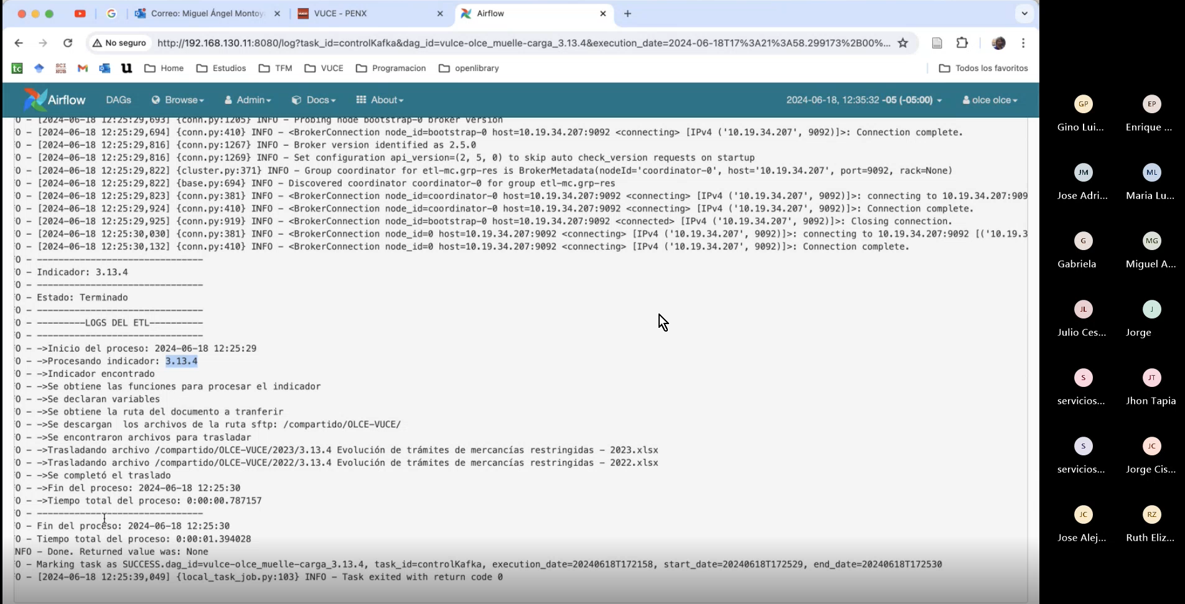
FECHA: | 19/06/2024
ANALISTA: | Jorge Cisneros
ESTADO | Pendiente

 | Se acuerdo a la renunión con el equipo OLCE, se observó que en el log del Kafka, debería tambien registrar el log del procesamiento de los datos.

